Sheet1
 | 02/2016 | 03/2016 | 04/2016 | 05/2016 | 06/2016 |  |  |  |  |  | 02/2016 | 06/2016
KHCN | 261.77011954 | 486.72991606 | 93.472077812 | 43.650528144 | 323.69226759 |  |  |  |  | KHCN | 261.77 | 323.69
KHDN | 11.402045219 | 293.53380432 | 392.35864587 | 995.0754352 | 76.656337228 |  |  |  |  | KHDN | 11.40 | 76.66
KHDNL | 726.29016732 | 359.81171633 | 842.51476707 | 539.84914965 | 825.10110223 |  |  |  |  | KHDNL | 726.29 | 825.10
KHDN
KHCN

 |  |  |  |  | 02/2016 | 03/2016 | 04/2016 | 05/2016 | 06/2016
 |  |  |  | KHCN | 130.44959577 | 426.03880749 | 742.42952648 | 721.40360809 | 599.96331823
 |  |  |  | KHDN | 688.26888577 | 868.96137759 | 573.66838243 | 936.79232467 | 258.80920417
 |  |  |  | KHDNL | 632.7835412 | 292.82303434 | 717.79068027 | 574.89800355 | 366.00046686

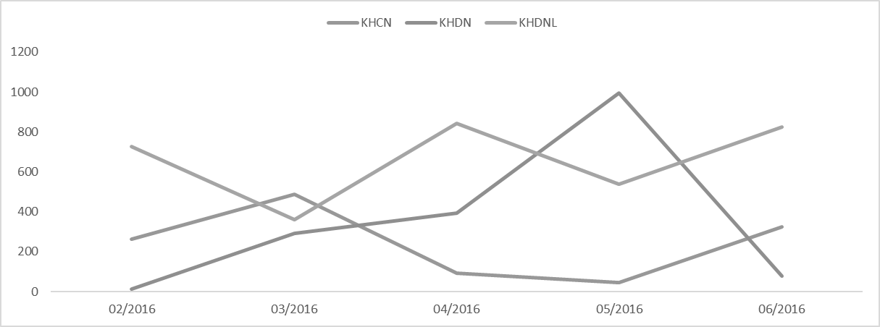

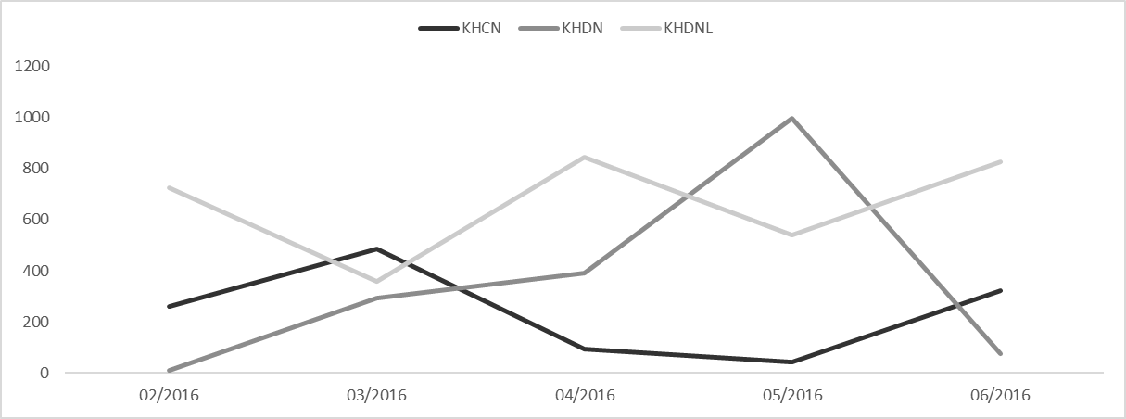

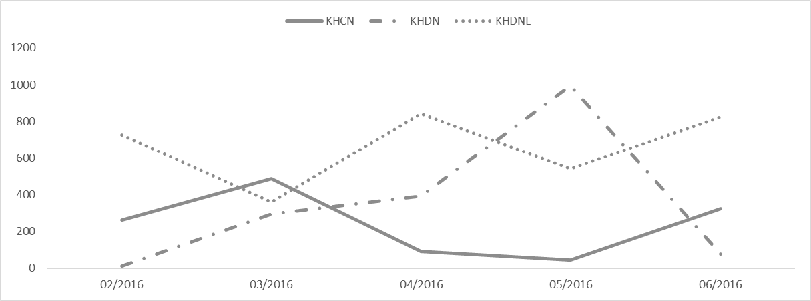

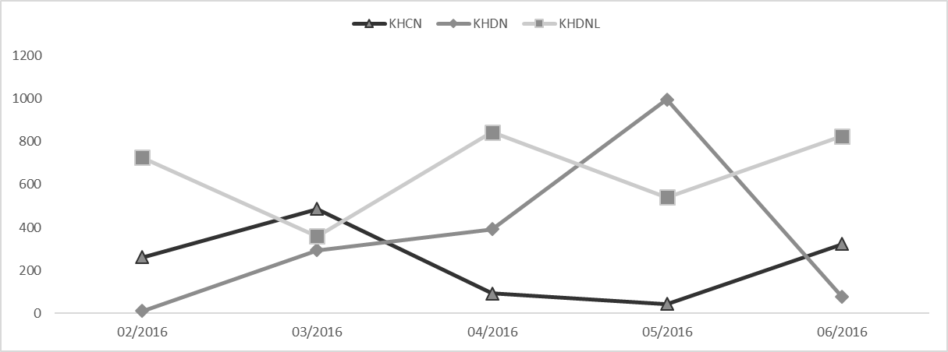

KHCN
KHDN
KHDNL

